工作表1
与龙共舞表带 订单编号：0252
渠道代理： | 包夫人（夏先生）
下单内容： | 品牌/皮料/颜色： | 来样1：1/ 黑色美洲鳄/ 白色线
 | 工艺/Logo： | 手缝 / 样板
下单日期： | 2018-10-18
预计出货日期： | 2018-10-25
其他备注：
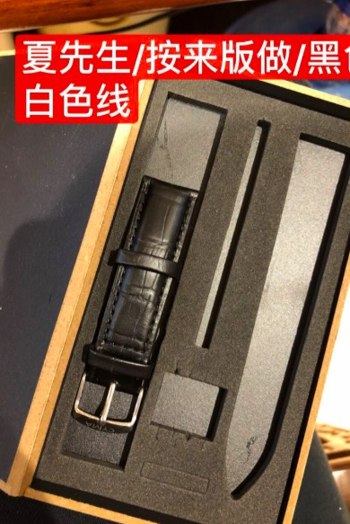 参考图片： |  |  | `

